Sheet1
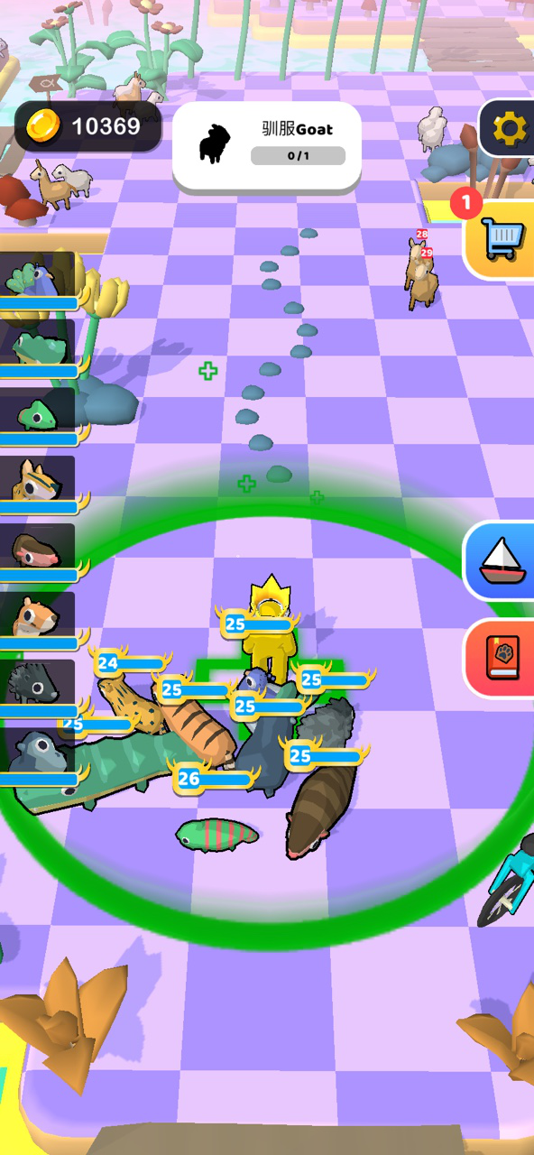
探索岛屿界面
基本信息 | 金币
 | 角色等级
动物信息 | 左侧的血量和攻击 | 点击动物头像可在当前界面呼出升级界面进行升级
岛屿信息 | 当前岛屿Boss及总Boss列表
探索信息 | 获得列表
操作 | 商店
 | 回到主岛屿
联盟海域图标（待开启）
世界海域图标（待开启）

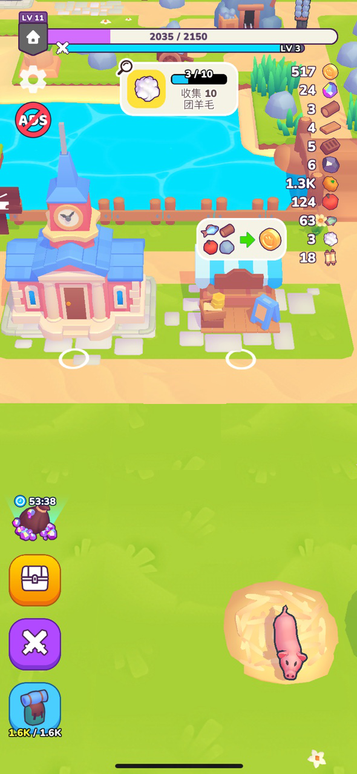
主岛屿界面
基本信息 | 金币
 | 角色等级
任务信息 | 当前任务及任务进度
材料信息 | 当前拥有的总材料信息

操作 | 商店
 | 动物界面
 | 建筑可通过点击操作
 | 长按建筑可移动位置

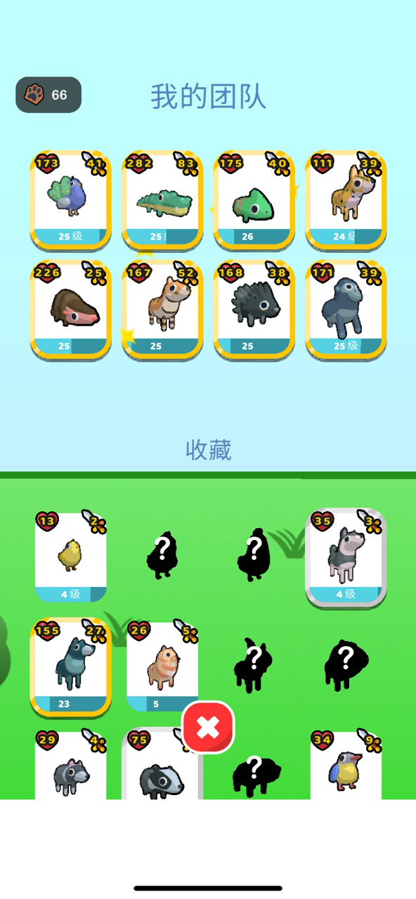
动物界面
我的团队
收藏

操作 | 可替换队伍
 | 可点击头像以后进行升级操作

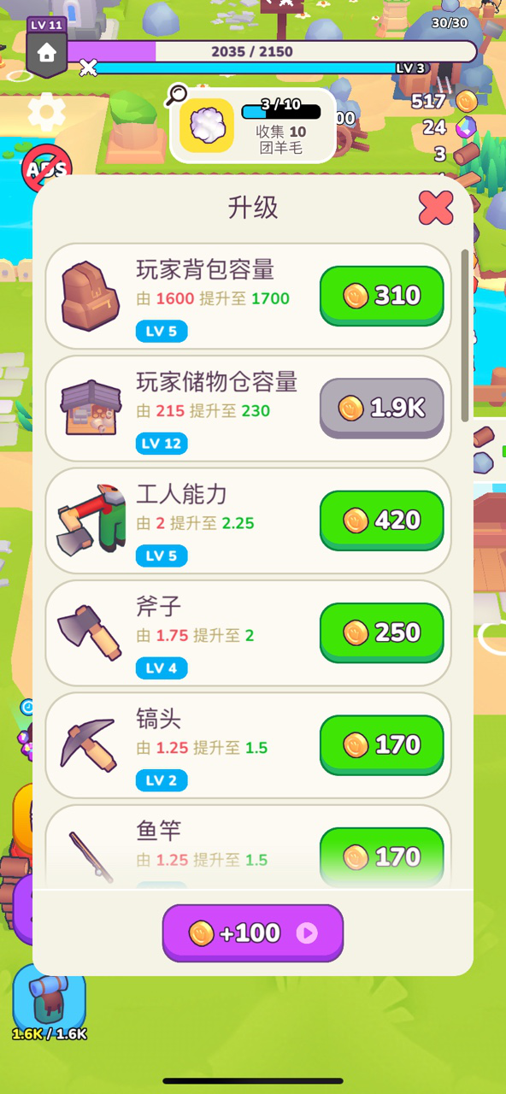
建筑有2个icon
升级icon | 打开后出现升级界面
加工icon | 打开后出现加工界面

